상품제안서
WD Elements 포터블 Gen2 외장하드 2TB | 상품코드: S39114

 |  |  |  |  |  |  | 02-713-8555 | www.synergygift.co.kr
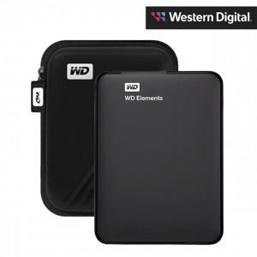

【상세/제작정보】 | <span style="font-size: 14pt;">※ 파우치 포함 상품입니다.</span>

【인쇄/포장옵션】 | 레이저 / 포장지포장

【공급단가】 | 수량 | 10~ | 50~ | 100~ | 300~ | 500~
*VAT별도 | 단가 | 136,250원 | 134,070원 | 130,800원 | 127,530원 | 125,350원

【상품 URL】 | https://www.synergygift.co.kr:443/src/goods_detail.php?gdno=39114

